Resultados - Ordenação
PONTIFÍCIA UNIVERSIDADE CATÓLICA DE CAMPINAS
Escola Politénica - Engenharia de Software
Fundamentos da Teoria da Computação e Análise de Algoritmos - Professor José Guilherme Picolo
ANÁLISE EXPERIMENTAL DOS ALGORITMOS DE ORDENAÇÃO

1. Identificação e ambiente de execução
Campo | Informação
Nome do aluno | Matheus Marafon
RA | 22004817
Linguagem de programação utilizada | Python 3
Sistema operacional | Windows 11
Processador | 12th Gen Intel(R) Core(TM) i5-1235U
Memória RAM | 16 GB RAM
Link do GitHub com os códigos implementados | https://github.com/MatheusMarafon/lista_X_ftcaa

2. Resultados experimentais
Algoritmo | Complexidade no caso médio | Tamanho do vetor | Execução 1 (s) | Execução 2 (s) | Execução 3 (s) | Tempo médio (s) | Desvio padrão (s) | Trocas ou movimentações
Bubble Sort | O(n²) | 1,000 | 0.028 | 0.029 | 0.028 | 0.028 | 0.000 | 245781
Bubble Sort | O(n²) | 10,000 | 3.310 | 3.614 | 3.350 | 3.425 | 0.165 | 24997841
Bubble Sort | O(n²) | 100,000 | N/C | N/C | N/C |  |  | N/C
Merge Sort | O(n log n) | 1,000 | 0.001 | 0.001 | 0.001 | 0.001 | 0.000 | 19952
Merge Sort | O(n log n) | 10,000 | 0.016 | 0.016 | 0.015 | 0.015 | 0.000 | 267232
Merge Sort | O(n log n) | 100,000 | 0.202 | 0.206 | 0.196 | 0.201 | 0.005 | 3337856
Quick Sort | O(n log n) médio | 1,000 | 0.001 | 0.001 | 0.001 | 0.001 | 0.000 | 6846
Quick Sort | O(n log n) médio | 10,000 | 0.009 | 0.010 | 0.010 | 0.010 | 0.000 | 83606
Quick Sort | O(n log n) médio | 100,000 | 0.138 | 0.141 | 0.134 | 0.137 | 0.004 | 1186666

Observação: Preencha os tempos das três execuções em segundos. Para algoritmos que não finalizarem em até 5 minutos, registre N/C nas execuções.

3. Gráfico comparativo

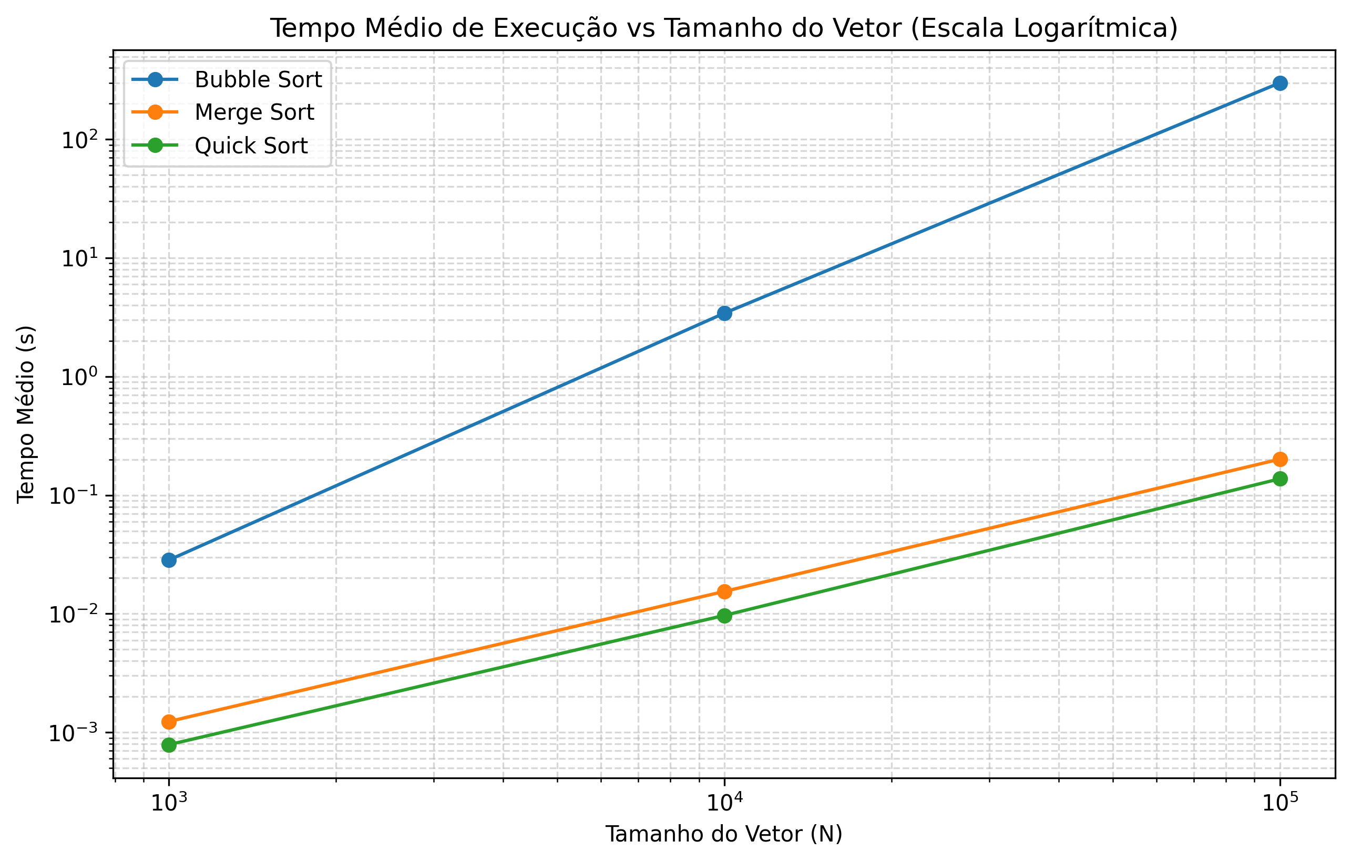

4. Análise dos resultados
Pergunta | Resposta
Os tempos obtidos ficaram coerentes com a complexidade teórica dos algoritmos? Explique. | Sim. O Bubble Sort apresentou crescimento quadrático O(n²), com o tempo aumentando cerca de 120 vezes quando o vetor cresceu 10 vezes (de 1.000 para 10.000), e estourou o limite de 5 minutos para 100.000 elementos. O Merge Sort e Quick Sort mostraram crescimento muito mais suave, condizente com O(n log n), mantendo-se na ordem de milissegundos mesmo para 100.000 elementos.
A quantidade de trocas/movimentações acompanhou o crescimento do tempo de execução? Explique. | Sim. O número de trocas e movimentações acompanhou diretamente a evolução temporal. O Bubble Sort executou cerca de 25 milhões de trocas para 10.000 elementos, o que explica sua extrema lentidão. O Quick Sort, sendo o mais rápido, foi também o que realizou menos operações de troca, enquanto o Merge Sort manteve uma contagem estável e proporcional à sua complexidade O(n log n).
Qual algoritmo apresentou o melhor e o pior desempenho nos testes realizados? | O Quick Sort apresentou o melhor desempenho prático em todos os cenários, registrando os menores tempos de execução (ex: ~0,137s para 100k). O Bubble Sort apresentou o pior desempenho de forma disparada, sendo inviável para grandes volumes de dados (excedeu 5 minutos para 100k).
Algum algoritmo não concluiu a execução dentro do limite de 5 minutos? O que isso indica? | Sim, o Bubble Sort para o tamanho de 100.000 elementos. Isso indica a ineficiência prática de algoritmos quadráticos O(n²) para conjuntos de dados de grande escala, demonstrando a necessidade de algoritmos mais eficientes como Merge Sort e Quick Sort em aplicações reais.

